1

¿Cuál es la tasa de interés simple anual correspondiente a un préstamo de Q 25,000 y que al final de 6 meses se paga con Q 30,000?

2

Carlos invierte Q 10,000 a 2 años, a una tasa de interés simple del 5% anual. ¿Qué cantidad de dinero podrá retirar al finalizar dicho plazo?

3
Carlos compró un IPOD. Como no le alcanzaba el efectivo pagó la mitad de contado y la otra mitad al crédito firmando un documento a 2 meses con tasa de interés simple del 10%. El documento firmado indica que al final de dicho período deberá de pagar Q 1,500.00. ¿Cuánto le costó el IPOD?

4
¿En cuánto tiempo se duplica un capital que se presta con el 21.3% simple anual?

5
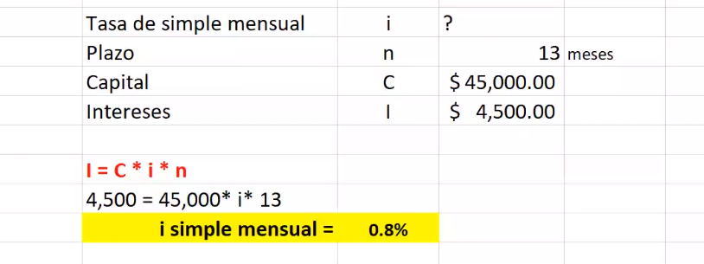
¿Cuál es la tasa de interés simple mensual si en 13 meses un capital de $ 45,000 genera $ 4,500 por concepto de intereses?

6
¿Qué cantidad de dinero se recibió en préstamo el día 13 de marzo si se liquidó con Q 16,869.04 el 25 de septiembre del mismo año? Suponga interés simple anual del 19.5% (simple ordinario).

7
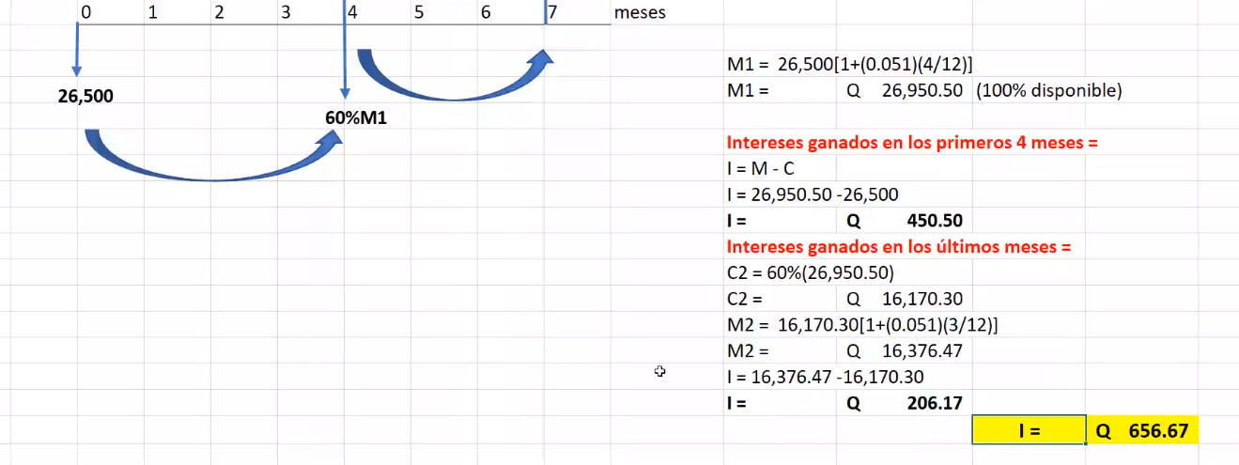
Lupita deposita $ 26,500 en una cuenta que le bonifica el 5.1% de interés simple anual, 4 meses después retira el 40% de lo que tiene en su cuenta y 3 meses más tarde el resto. ¿cuánto le dieron en concepto de intereses?

8
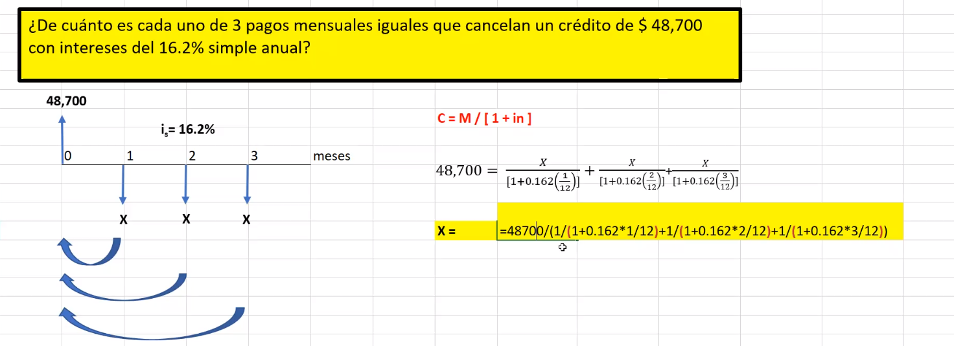

¿De cuánto es cada uno de 3 pagos mensuales iguales que cancelan un crédito de $ 48,700 con intereses del 16.2% simple anual?

FORMULAS I SIMPLE
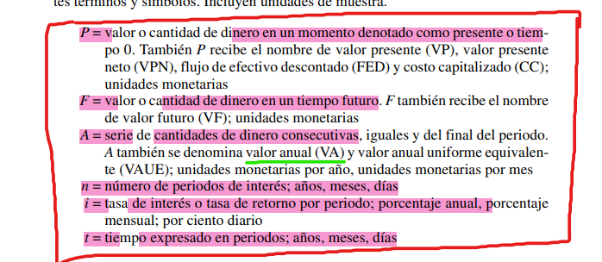
I = M - C | I = Intereses expresado en forma monetaria
I = C * i * n | C = Capital (Valor en el presente)
M = C [ 1 + in ] | i = Tasa de Interés
 | n = Plazo de tiempo
 | M = Monto (Valor en el futuro)

